Login
TaskListApp

 | Mail

 | Password

login

 |  | パスワードを忘れた方

リスト
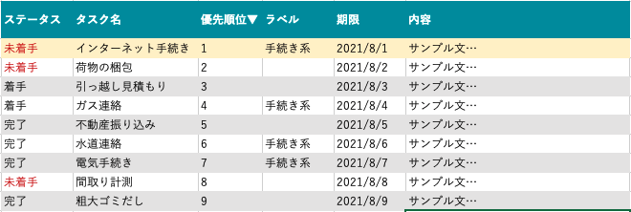
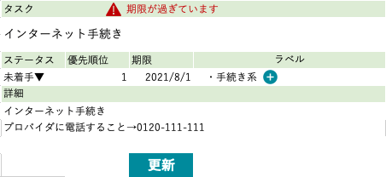
リスト画面
【機能】 |  | 【画面遷移】
・一覧表示(ログインユーザーのタスクのみ） |  | addTaskボタンで追加画面へ
・検索
・ソート（ヘッダーカラムのクリック）
・一覧クリック：下部固定で詳細表示
・詳細表示＞各エリアはクリックしたらinput型になる。編集ボタンでタスク情報更新。

 | TaskListApp
 |  |  | username

Task List
add Task

setting

ユーザー管理

base
TaskListApp
 | username

Task List

add task

setting

ユーザー管理

